상품제안서
제로티어 4in1 고속충전 보조배터리 10000mAh | 상품코드: S42575

 |  |  |  |  |  |  | 02-713-8555 | www.synergygift.co.kr
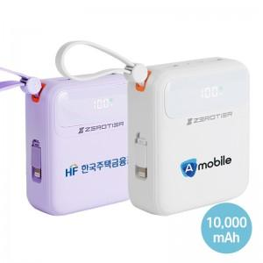

【상세/제작정보】

【인쇄/포장옵션】 | 레이저, DTF필름 / 포장지포장

【공급단가】 | 수량 | 50~ | 100~ | 300~ | 500~ | 1,000~
*VAT별도 | 화이트 | 24,000원 | 23,300원 | 22,300원 | 21,900원 | 21,500원
 | 퍼플 | 24,000원 | 23,300원 | 22,300원 | 21,900원 | 21,500원

【상품 URL】 | https://www.synergygift.co.kr:443/src/goods_detail.php?gdno=42575

